Comprobaciones
Tabla de detalle de pedidos filtrada por codigo de pedido 5-6 y 8 |  |  |  |  | Filtros (5-6-8)
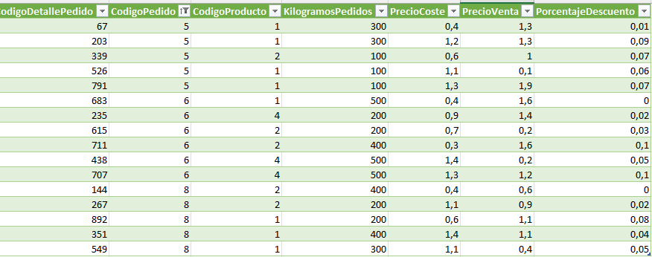

 |  | En cuantos pedidos | Nº de vecess que se pidio
 | Productos | Num_Pedidos | Kg.Total | Ingresos Netos
 | Acelga | 3 | 2,200.00 | 2,465.90 €
 | Albaricoque | 1 | 1,200.00 | 909.40 €
 | Berenjena | 3 | 1,300.00 | 1,124.20 €
 | Total general | 3 | 4,700.00 | 4,499.50 €

 | Num_Pedidos | Etiquetas de columna
 | Productos | 2018 | Total general
 | Alex | 1 | 1
Tabla de pedidos filtrada por codigo de pedido 5-6 y 8 | Elena | 1 | 1
 | Paula | 1 | 1
 | Total general | 3 | 3

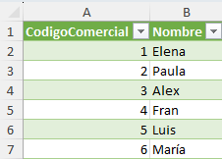
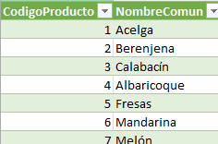
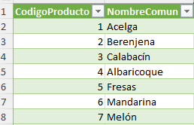

 | Ingresos Netos | Ejercicio
 | Productos | 2018 | Total general
 | Alex | 2,324.20 € | 2,324.20 €
 | Elena | 1,020.10 € | 1,020.10 €
 | Paula | 1,155.20 € | 1,155.20 €
 | Total general | 4,499.50 € | 4,499.50 €

